fbank+正規化
fbank_錄音檔測試，threshold > 0.7
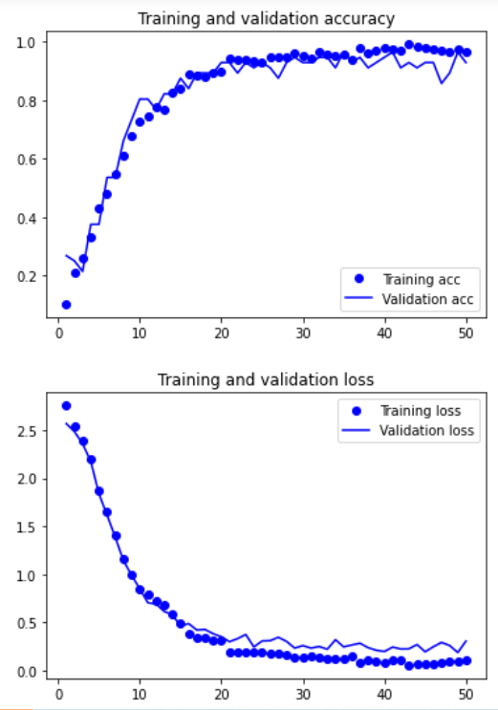
fbank_單詞測試
fbank_錄音檔測試，threshold > 0.8
fbank_錄音檔測試，threshold > 0.9
原始 |  | 單詞測試 | ACC | threshold > 0.7 | 錄音檔測試 | threshold > 0.7 | 錄音檔測試 | threshold > 0.8 | 錄音檔測試 | threshold > 0.9
 | 560筆訓練資料 | ㄏㄧㄡ | 40% |  | TP | 11 | TP | 11 | TP | 8
 | train_ratio = 80% | ㄟ | 50% |  | TN | 148 | TN | 157 | TN | 170
 | val_ratio = 10% | 吼 | 70% |  | FP | 63 | FP | 54 | FP | 41
 | test_ratio = 10% | 啦 | 50% |  | FN | 17 | FN | 17 | FN | 20
 |  | 嗯 | 80%
 | fbank.shape = (49,26) | 著 | 20%
 |  | 那 | 90% |  | 準確率: | 66.52% | 準確率: | 70.29% | 準確率: | 74.47%
 |  | 阿 | 80% |  | 錯誤率: | 33.48% | 錯誤率: | 29.71% | 錯誤率: | 25.53%
 |  |  |  |  | 精準度: | 14.86% | 精準度: | 16.92% | 精準度: | 16.32%
 |  |  |  |  | 召回率: | 39.28% | 召回率: | 39.28% | 召回率: | 28.57%
 |  |  |  |  | F1 SCORE: | 0.21562644994 | F1 SCORE: | 0.23651871886 | F1 SCORE: | 0.2077355313

 | train_acc:96.43%
 | train_loss:10.55%
 | val_acc:92.86%
 | val_loss:30.54%
 | test_acc:85.71%
 | test_loss:27.31%
加入頻率遮罩 |  | 單詞測試 | ACC | threshold > 0.7 | 錄音檔測試 | threshold > 0.7 | 錄音檔測試 | threshold > 0.8 | 錄音檔測試 | threshold > 0.9
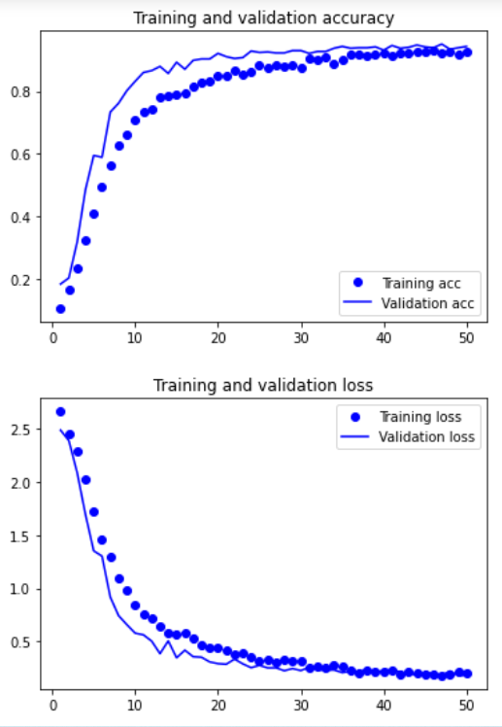
fbank_單詞測試
fbank_錄音檔測試，threshold > 0.7
fbank_錄音檔測試，threshold > 0.8
fbank_錄音檔測試，threshold > 0.9
 | 3360筆訓練資料 | ㄏㄧㄡ | 30% |  | TP | 13 | TP | 13 | TP | 12
 | train_ratio = 60% | ㄟ | 100% |  | TN | 181 | TN | 188 | TN | 193
 | val_ratio = 20% | 吼 | 40% |  | FP | 30 | FP | 23 | FP | 18
 | test_ratio = 20% | 啦 | 10% |  | FN | 15 | FN | 15 | FN | 16
 |  | 嗯 | 100%
 | fbank.shape = (49,26) | 著 | 80%
 |  | 那 | 60% |  | 準確率: | 81.17% | 準確率: | 84.10% | 準確率: | 85.77%
 |  | 阿 | 80% |  | 錯誤率: | 18.83% | 錯誤率: | 15.90% | 錯誤率: | 14.23%
 |  |  |  |  | 精準度: | 30.23% | 精準度: | 36.11% | 精準度: | 40.00%
 |  |  |  |  | 召回率: | 46.42% | 召回率: | 46.42% | 召回率: | 42.85%
 |  |  |  |  | F1 SCORE: | 0.36615175473 | F1 SCORE: | 0.40621015388 | F1 SCORE: | 0.42971534367

 | train_acc:92.61%
 | train_loss:20.08%
 | val_acc:94.35%
 | val_loss:18.56%
 | test_acc:92.86%
 | test_loss:20.15%
加入頻率遮罩 + 時間遮罩 |  | 單詞測試 | ACC | threshold > 0.7 | 錄音檔測試 | threshold > 0.7 | 錄音檔測試 | threshold > 0.8 | 錄音檔測試 | threshold > 0.9
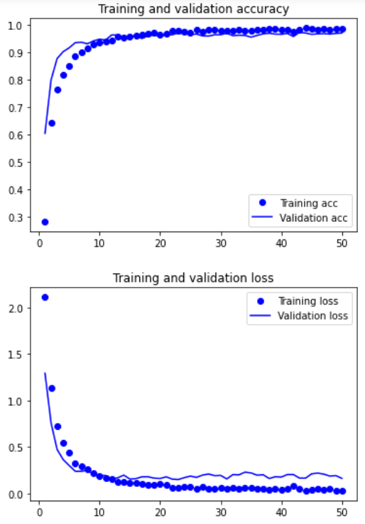
fbank_單詞測試
fbank_錄音檔測試，threshold > 0.7
fbank_錄音檔測試，threshold > 0.8
fbank_錄音檔測試，threshold > 0.9
 | 6220筆訓練資料 | ㄏㄧㄡ | 40% |  | TP | 10 | TP | 10 | TP | 10
 | train_ratio = 60% | ㄟ | 80% |  | TN | 151 | TN | 157 | TN | 164
 | val_ratio = 20% | 吼 | 50% |  | FP | 60 | FP | 54 | FP | 47
 | test_ratio = 20% | 啦 | 30% |  | FN | 18 | FN | 18 | FN | 18
 |  | 嗯 | 80%
 | fbank.shape = (49,26) | 著 | 50%
 |  | 那 | 60% |  | 準確率: | 67.36% | 準確率: | 69.87% | 準確率: | 72.80%
 |  | 阿 | 70% |  | 錯誤率: | 32.64% | 錯誤率: | 30.13% | 錯誤率: | 27.20%
 |  |  |  |  | 精準度: | 14.28% | 精準度: | 15.63% | 精準度: | 17.54%
 |  |  |  |  | 召回率: | 35.71% | 召回率: | 35.71% | 召回率: | 35.71%
 |  |  |  |  | F1 SCORE: | 0.20401632326 | F1 SCORE: | 0.21738336418 | F1 SCORE: | 0.204016

 | train_acc:98.82%
 | train_loss:2.95%
 | val_acc:97.11%
 | val_loss:16.12%
 | test_acc:96.46%
 | test_loss:16.66%
加入頻率遮罩 + 時間遮罩 + 平移時間 |  | 單詞測試 | ACC | threshold > 0.7 | 錄音檔測試 | threshold > 0.7 | 錄音檔測試 | threshold > 0.8 | 錄音檔測試 | threshold > 0.9
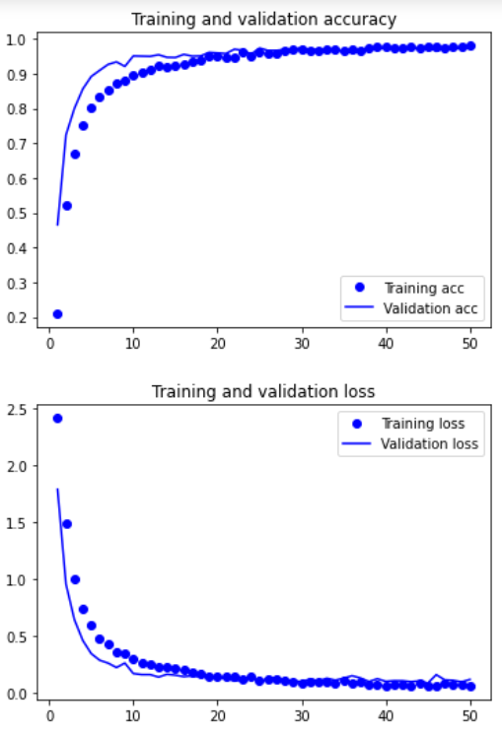
fbank_單詞測試
fbank_錄音檔測試，threshold > 0.7
fbank_錄音檔測試，threshold > 0.8
fbank_錄音檔測試，threshold > 0.9
 | 8820筆訓練資料 | ㄏㄧㄡ | 100% |  | TP | 19 | TP | 19 | TP | 17
 | train_ratio = 60% | ㄟ | 100% |  | TN | 125 | TN | 131 | TN | 144
 | val_ratio = 20% | 吼 | 90% |  | FP | 86 | FP | 80 | FP | 67
 | test_ratio = 20% | 啦 | 100% |  | FN | 9 | FN | 9 | FN | 11
 |  | 嗯 | 100%
 | fbank.shape = (49,26) | 著 | 80%
 |  | 那 | 100% |  | 準確率: | 60.25% | 準確率: | 62.76% | 準確率: | 67.36%
 |  | 阿 | 80% |  | 錯誤率: | 39.75% | 錯誤率: | 37.24% | 錯誤率: | 32.64%
 |  |  |  |  | 精準度: | 18.09% | 精準度: | 19.19% | 精準度: | 20.23%
 |  |  |  |  | 召回率: | 67.85% | 召回率: | 67.85% | 召回率: | 60.71%
 |  |  |  |  | F1 SCORE: | 0.28564265767 | F1 SCORE: | 0.29918232996 | F1 SCORE: | 0.30347499382

 | train_acc:98.03%
 | train_loss:6.01%
 | val_acc:97.39%
 | val_loss:11.64%
 | test_acc:97.90%
 | test_loss:7.82%
fbank_單詞測試
加入頻率遮罩 + 時間遮罩 + 平移時間 + 音訊加噪 |  | 單詞測試 | ACC | threshold > 0.7 | 錄音檔測試 | threshold > 0.7 | 錄音檔測試 | threshold > 0.8 | 錄音檔測試 | threshold > 0.9
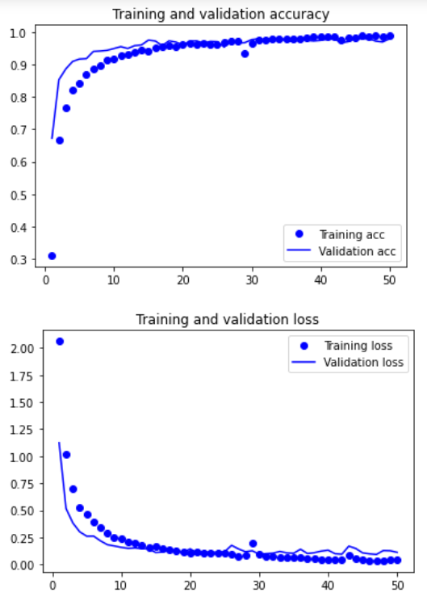
fbank_錄音檔測試，threshold > 0.7
fbank_錄音檔測試，threshold > 0.8
fbank_錄音檔測試，threshold > 0.9
 | 11420筆訓練資料 | ㄏㄧㄡ | 100% |  | TP | 17 | TP | 17 | TP | 17
 | train_ratio = 60% | ㄟ | 100% |  | TN | 167 | TN | 172 | TN | 178
 | val_ratio = 20% | 吼 | 80% |  | FP | 44 | FP | 39 | FP | 33
 | test_ratio = 20% | 啦 | 100% |  | FN | 11 | FN | 11 | FN | 11
 |  | 嗯 | 100%
 | fbank.shape = (49,26) | 著 | 90%
 |  | 那 | 100% |  | 準確率: | 76.98% | 準確率: | 79.07% | 準確率: | 81.58%
 |  | 阿 | 70% |  | 錯誤率: | 23.02% | 錯誤率: | 20.93% | 錯誤率: | 18.42%
 |  |  |  |  | 精準度: | 27.86% | 精準度: | 30.35% | 精準度: | 34.00%
 |  |  |  |  | 召回率: | 60.71% | 召回率: | 60.71% | 召回率: | 60.71%
 |  |  |  |  | F1 SCORE: | 0.38193081179 | F1 SCORE: | 0.40468888645 | F1 SCORE: | 0.43588639003

 | train_acc:98.73%
 | train_loss:3.99%
 | val_acc:97.85%
 | val_loss:11.11%
 | test_acc:97.72%
 | test_loss:11.08%
加入頻率遮罩 + 時間遮罩 + 平移時間 + 音訊加噪 + 調整音高 |  | 單詞測試 | ACC | threshold > 0.7 | 錄音檔測試 | threshold > 0.7 | 錄音檔測試 | threshold > 0.8 | 錄音檔測試 | threshold > 0.9
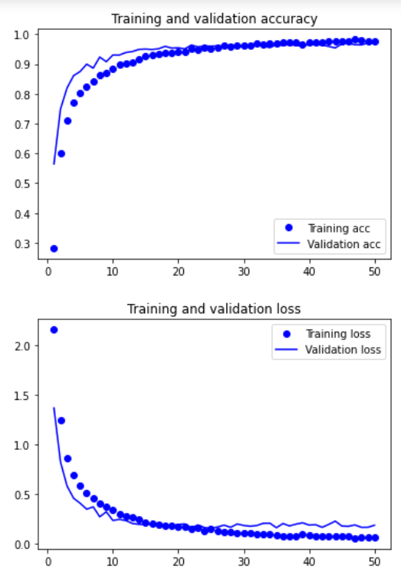
fbank_單詞測試
fbank_錄音檔測試，threshold > 0.7
fbank_錄音檔測試，threshold > 0.8
fbank_錄音檔測試，threshold > 0.9
 | 14020筆訓練資料 | ㄏㄧㄡ | 100% |  | TP | 19 | TP | 18 | TP | 17
 | train_ratio = 60% | ㄟ | 100% |  | TN | 133 | TN | 137 | TN | 148
 | val_ratio = 20% | 吼 | 70% |  | FP | 78 | FP | 74 | FP | 63
 | test_ratio = 20% | 啦 | 90% |  | FN | 9 | FN | 10 | FN | 11
 |  | 嗯 | 100%
 | fbank.shape = (49,26) | 著 | 100%
 |  | 那 | 80% |  | 準確率: | 63.59% | 準確率: | 64.85% | 準確率: | 69.03%
 |  | 阿 | 80% |  | 錯誤率: | 36.41% | 錯誤率: | 35.15% | 錯誤率: | 30.97%
 |  |  |  |  | 精準度: | 19.58% | 精準度: | 19.56% | 精準度: | 21.25%
 |  |  |  |  | 召回率: | 67.85% | 召回率: | 64.28% | 召回率: | 60.71%
 |  |  |  |  | F1 SCORE: | 0.30390094933 | F1 SCORE: | 0.29993244275 | F1 SCORE: | 0.3148090532

 | train_acc:97.67%
 | train_loss:6.30%
 | val_acc:96.79%
 | val_loss:18.31%
 | test_acc:96.50%
 | test_loss:15.50%
加入頻率遮罩 + 時間遮罩 + 平移時間 |  | 單詞測試 | ACC | threshold > 0.7 | 錄音檔測試 | threshold > 0.7 | 錄音檔測試 | threshold > 0.8 | 錄音檔測試 | threshold > 0.9
fbank_單詞測試
fbank_錄音檔測試，threshold > 0.7
fbank_錄音檔測試，threshold > 0.8
fbank_錄音檔測試，threshold > 0.9
+ 音訊加噪 + 調整音高 + 平移時間、音訊加噪、調整音高一起做 | 16618筆訓練資料 | ㄏㄧㄡ | 100% |  | TP | 21 | TP | 21 | TP | 20
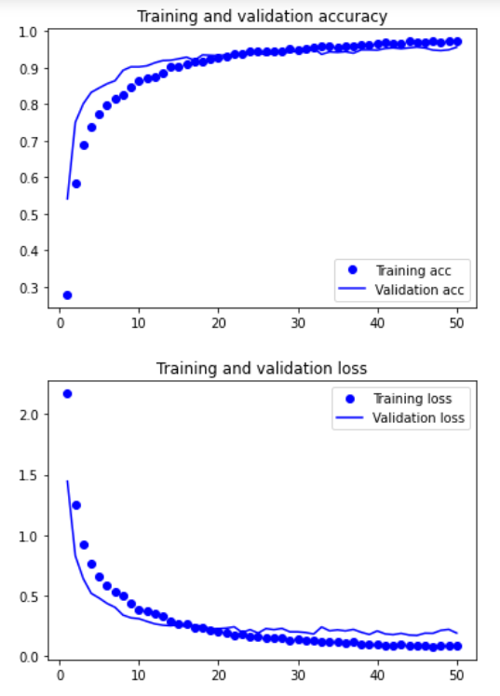
 | train_ratio = 60% | ㄟ | 100% |  | TN | 171 | TN | 176 | TN | 176
 | val_ratio = 20% | 吼 | 70% |  | FP | 40 | FP | 35 | FP | 35
 | test_ratio = 20% | 啦 | 100% |  | FN | 7 | FN | 7 | FN | 8
 |  | 嗯 | 100%
 | fbank.shape = (49,26) | 著 | 90%
 |  | 那 | 100% |  | 準確率: | 80.33% | 準確率: | 82.42% | 準確率: | 82.00%
 |  | 阿 | 80% |  | 錯誤率: | 19.67% | 錯誤率: | 17.58% | 錯誤率: | 18.00%
 |  |  |  |  | 精準度: | 34.42% | 精準度: | 37.50% | 精準度: | 36.36%
 |  |  |  |  | 召回率: | 75% | 召回率: | 75.00% | 召回率: | 71.42%
 |  |  |  |  | F1 SCORE: | 0.47185158106 | F1 SCORE: | 0.5 | F1 SCORE: | 0.48187626647

 | train_acc:97.13%
 | train_loss:8.21%
 | val_acc:95.61%
 | val_loss:18.99%
 | test_acc:94.64%
 | test_loss:23.53%
加入頻率遮罩 + 時間遮罩 + 平移時間 + 音訊加噪 +
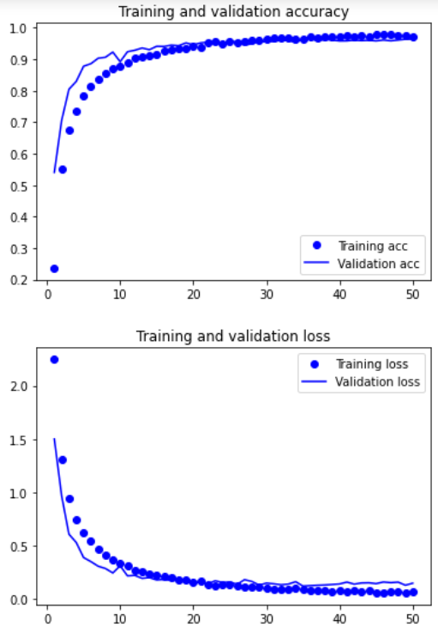
調整音高 + 平移時間、音訊加噪、調整音高一起做 + 改變速度 | 19218筆訓練資料 | 單詞測試 | ACC | threshold > 0.7 | 錄音檔測試 | threshold > 0.7 | 錄音檔測試 | threshold > 0.8 | 錄音檔測試 | threshold > 0.9
fbank_單詞測試
fbank_錄音檔測試，threshold > 0.7
fbank_錄音檔測試，threshold > 0.8
fbank_錄音檔測試，threshold > 0.9
 | train_ratio = 60% | ㄏㄧㄡ | 100% |  | TP | 21 | TP | 20 | TP | 19
 | val_ratio = 20% | ㄟ | 100% |  | TN | 139 | TN | 142 | TN | 149
 | test_ratio = 20% | 吼 | 80% |  | FP | 72 | FP | 69 | FP | 62
 |  | 啦 | 100% |  | FN | 7 | FN | 8 | FN | 9
 | fbank.shape = (49,26) | 嗯 | 100%
 |  | 著 | 90%
 |  | 那 | 100% |  | 準確率: | 66.94% | 準確率: | 67.78% | 準確率: | 70.29%
 |  | 阿 | 80% |  | 錯誤率: | 33.06% | 錯誤率: | 32.22% | 錯誤率: | 29.71%
 |  |  |  |  | 精準度: | 22.58% | 精準度: | 22.47% | 精準度: | 23.45%
 |  |  |  |  | 召回率: | 75.00% | 召回率: | 71.42% | 召回率: | 67.85%
 |  |  |  |  | F1 SCORE: | 0.34709981554 | F1 SCORE: | 0.34184841836 | F1 SCORE: | 0.34853943045

 | train_acc:97.36%
 | train_loss:7.68%
 | val_acc:96.38%
 | val_loss:15.04%
 | test_acc:95.86%
 | test_loss:16.70%
加入頻率遮罩 + 時間遮罩 + 平移時間 + 音訊加噪 + 調整音高 +
fbank_錄音檔測試，threshold > 0.9
平移時間、音訊加噪、調整音高一起做 + 陳時中音檔 | 28253筆訓練資料 | 單詞測試 | ACC | threshold > 0.7 | 錄音檔測試 | threshold > 0.7 | 錄音檔測試 | threshold > 0.8 | 錄音檔測試 | threshold > 0.9 | 錄音檔測試 | threshold > 0.9
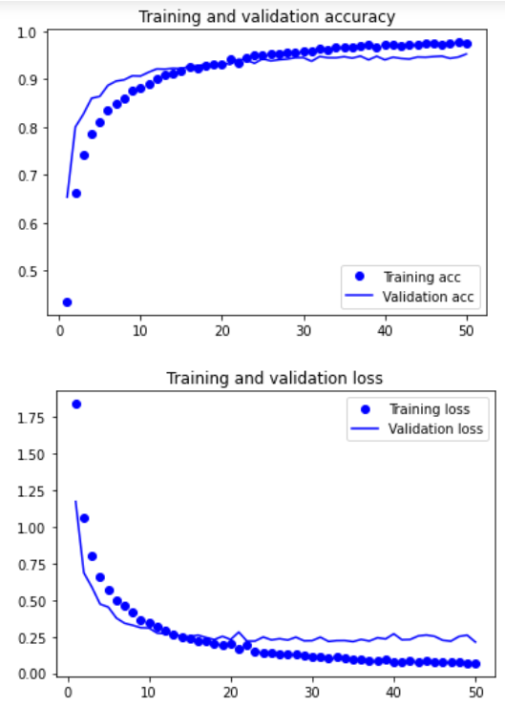
fbank_單詞測試
fbank_錄音檔測試，threshold > 0.7
fbank_錄音檔測試，threshold > 0.8
fbank_錄音檔測試，threshold > 0.9
 | train_ratio = 60% | ㄏㄧㄡ | 100% |  | TP | 19 | TP | 18 | TP | 18 | TP | 19
 | val_ratio = 20% | ㄟ | 100% |  | TN | 135 | TN | 143 | TN | 158 | TN | 171
 | test_ratio = 20% | 吼 | 90% |  | FP | 76 | FP | 68 | FP | 53 | FP | 10
 |  | 啦 | 60% |  | FN | 9 | FN | 10 | FN | 10 | FN | 32
 | fbank.shape = (49,26) | 嗯 | 100%
 |  | 著 | 100%
 |  | 那 | 100% |  | 準確率: | 64.43% | 準確率: | 67.36% | 準確率: | 73.64% | 準確率: | 81.89%
 |  | 阿 | 90% |  | 錯誤率: | 35.57% | 錯誤率: | 32.64% | 錯誤率: | 26.36% | 錯誤率: | 18.11%
 |  |  |  |  | 精準度: | 20.00% | 精準度: | 20.93% | 精準度: | 25.35% | 精準度: | 65.51%
 |  |  |  |  | 召回率: | 67.85% | 召回率: | 64.28% | 召回率: | 64.28% | 召回率: | 37.25%
 |  |  |  |  | F1 SCORE: | 0.30893568583 | F1 SCORE: | 0.31577993193 | F1 SCORE: | 0.36360548923 | F1 SCORE: | 0.47494112495

 | train_acc:97.61%
 | train_loss:7.23%
 | val_acc:95.24%
 | val_loss:21.35%
 | test_acc:94.71%
 | test_loss:22.50%

fbank
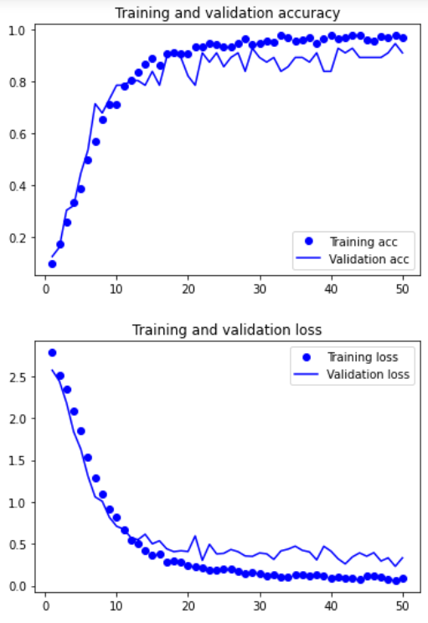
fbank_單詞測試
fbank_錄音檔測試，threshold > 0.7
fbank_錄音檔測試，threshold > 0.8
fbank_錄音檔測試，threshold > 0.9
原始 |  | 單詞測試 | ACC | threshold > 0.7 | 錄音檔測試 | threshold > 0.7 | 錄音檔測試 | threshold > 0.8 | 錄音檔測試 | threshold > 0.9
 | 560筆訓練資料 | ㄏㄧㄡ | 30% |  | TP | 13 | TP | 13 | TP | 12
 | train_ratio = 80% | ㄟ | 100% |  | TN | 86 | TN | 95 | TN | 111
 | val_ratio = 10% | 吼 | 80% |  | FP | 125 | FP | 116 | FP | 100
 | test_ratio = 10% | 啦 | 30% |  | FN | 15 | FN | 15 | FN | 16
 |  | 嗯 | 100%
 | fbank.shape = (49,26) | 著 | 50%
 |  | 那 | 40% |  | 準確率: | 41.42% | 準確率: | 45.18% | 準確率: | 51.46%
 |  | 阿 | 80% |  | 錯誤率: | 58.58% | 錯誤率: | 54.82% | 錯誤率: | 48.54%
 |  |  |  |  | 精準度: | 9.42% | 精準度: | 10.07% | 精準度: | 10.71%
 |  |  |  |  | 召回率: | 46.42% | 召回率: | 46.42% | 召回率: | 42.85%
 |  |  |  |  | F1 SCORE: | 0.15661762178 | F1 SCORE: | 0.16549810586 | F1 SCORE: | 0.17136799851

 | train_acc:96.88%
 | train_loss:9.49%
 | val_acc:91.07%
 | val_loss:33.34%
 | test_acc:91.07%
 | test_loss:33.63%
加入頻率遮罩 |  | 單詞測試 | ACC | threshold > 0.7 | 錄音檔測試 | threshold > 0.7 | 錄音檔測試 | threshold > 0.8 | 錄音檔測試 | threshold > 0.9
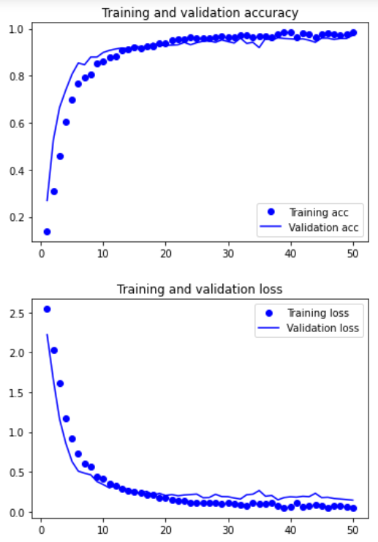
fbank_單詞測試
fbank_錄音檔測試，threshold > 0.7
fbank_錄音檔測試，threshold > 0.8
fbank_錄音檔測試，threshold > 0.9
 | 3360筆訓練資料 | ㄏㄧㄡ | 100% |  | TP | 9 | TP | 8 | TP | 8
 | train_ratio = 60% | ㄟ | 80% |  | TN | 179 | TN | 182 | TN | 189
 | val_ratio = 20% | 吼 | 30% |  | FP | 32 | FP | 29 | FP | 22
 | test_ratio = 20% | 啦 | 10% |  | FN | 19 | FN | 20 | FN | 20
 |  | 嗯 | 100%
 | fbank.shape = (49,26) | 著 | 60%
 |  | 那 | 20% |  | 準確率: | 78.66% | 準確率: | 79.49% | 準確率: | 82.42%
 |  | 阿 | 30% |  | 錯誤率: | 21.34% | 錯誤率: | 20.51% | 錯誤率: | 17.58%
 |  |  |  |  | 精準度: | 21.95% | 精準度: | 21.62% | 精準度: | 26.66%
 |  |  |  |  | 召回率: | 32.14% | 召回率: | 28.57% | 召回率: | 28.57%
 |  |  |  |  | F1 SCORE: | 0.26085154372 | F1 SCORE: | 0.24613803547 | F1 SCORE: | 0.27581973565

 | train_acc:98.86%
 | train_loss:4.88%
 | val_acc:97.17%
 | val_loss:14.34%
 | test_acc:95.39%
 | test_loss:21.03%
加入頻率遮罩 + 時間遮罩 |  | 單詞測試 | ACC | threshold > 0.7 | 錄音檔測試 | threshold > 0.7 | 錄音檔測試 | threshold > 0.8 | 錄音檔測試 | threshold > 0.9
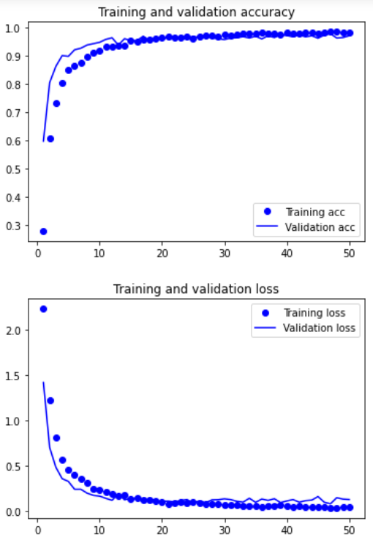
fbank_單詞測試
fbank_錄音檔測試，threshold > 0.7
fbank_錄音檔測試，threshold > 0.8
fbank_錄音檔測試，threshold > 0.9
 | 6220筆訓練資料 | ㄏㄧㄡ | 70% |  | TP | 8 | TP | 8 | TP | 8
 | train_ratio = 60% | ㄟ | 70% |  | TN | 158 | TN | 163 | TN | 169
 | val_ratio = 20% | 吼 | 10% |  | FP | 53 | FP | 48 | FP | 42
 | test_ratio = 20% | 啦 | 30% |  | FN | 20 | FN | 20 | FN | 20
 |  | 嗯 | 100%
 | fbank.shape = (49,26) | 著 | 50%
 |  | 那 | 40% |  | 準確率: | 69.45% | 準確率: | 71.54% | 準確率: | 74.05%
 |  | 阿 | 70% |  | 錯誤率: | 30.55% | 錯誤率: | 28.46% | 錯誤率: | 25.95%
 |  |  |  |  | 精準度: | 13.11% | 精準度: | 14.28% | 精準度: | 16.00%
 |  |  |  |  | 召回率: | 28.57% | 召回率: | 28.57% | 召回率: | 28.57%
 |  |  |  |  | F1 SCORE: | 0.17972778311 | F1 SCORE: | 0.19042221704 | F1 SCORE: | 0.20512452322

 | train_acc:98.37%
 | train_loss:4.63%
 | val_acc:97.19%
 | val_loss:13.12%
 | test_acc:97.43%
 | test_loss:10.44%
加入頻率遮罩 + 時間遮罩 + 平移時間 |  | 單詞測試 | ACC | threshold > 0.7 | 錄音檔測試 | threshold > 0.7 | 錄音檔測試 | threshold > 0.8 | 錄音檔測試 | threshold > 0.9
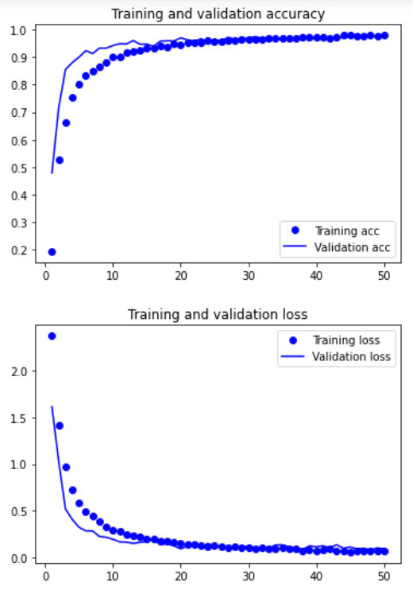
fbank_單詞測試
fbank_錄音檔測試，threshold > 0.7
fbank_錄音檔測試，threshold > 0.8
fbank_錄音檔測試，threshold > 0.9
 | 8820筆訓練資料 | ㄏㄧㄡ | 100% |  | TP | 17 | TP | 16 | TP | 14
 | train_ratio = 60% | ㄟ | 100% |  | TN | 146 | TN | 154 | TN | 160
 | val_ratio = 20% | 吼 | 70% |  | FP | 65 | FP | 57 | FP | 51
 | test_ratio = 20% | 啦 | 100% |  | FN | 11 | FN | 12 | FN | 14
 |  | 嗯 | 100%
 | fbank.shape = (49,26) | 著 | 90%
 |  | 那 | 100% |  | 準確率: | 68.20% | 準確率: | 71.12% | 準確率: | 72.80%
 |  | 阿 | 80% |  | 錯誤率: | 31.80% | 錯誤率: | 28.88% | 錯誤率: | 27.20%
 |  |  |  |  | 精準度: | 20.73% | 精準度: | 21.91% | 精準度: | 21.53%
 |  |  |  |  | 召回率: | 60.71% | 召回率: | 57.14% | 召回率: | 50.00%
 |  |  |  |  | F1 SCORE: | 0.30906638016 | F1 SCORE: | 0.31674570525 | F1 SCORE: | 0.30099259052

 | train_acc:97.90%
 | train_loss:6.91%
 | val_acc:97.51%
 | val_loss:9.34%
 | test_acc:97.56%
 | test_loss:10.49%
fbank_錄音檔測試，threshold > 0.8
加入頻率遮罩 + 時間遮罩 + 平移時間 + 音訊加噪 |  | 單詞測試 | ACC | threshold > 0.7 | 錄音檔測試 | threshold > 0.7 | 錄音檔測試 | threshold > 0.8 | 錄音檔測試 | threshold > 0.9
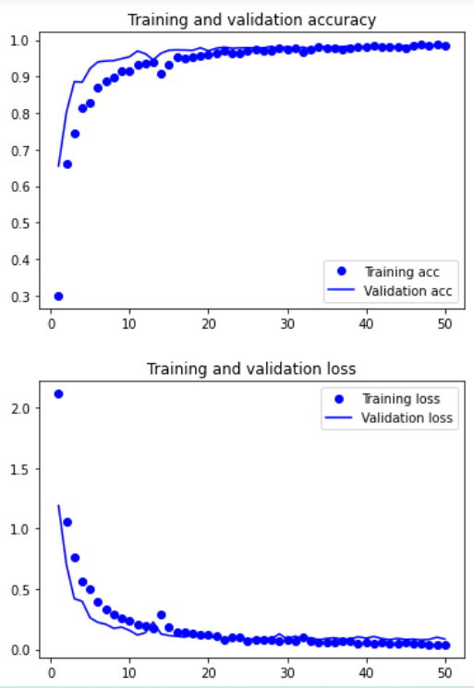
fbank_單詞測試
fbank_錄音檔測試，threshold > 0.7
fbank_錄音檔測試，threshold > 0.9
 | 11420筆訓練資料 | ㄏㄧㄡ | 100% |  | TP | 17 | TP | 15 | TP | 14
 | train_ratio = 60% | ㄟ | 100% |  | TN | 155 | TN | 162 | TN | 173
 | val_ratio = 20% | 吼 | 90% |  | FP | 56 | FP | 49 | FP | 38
 | test_ratio = 20% | 啦 | 90% |  | FN | 11 | FN | 13 | FN | 14
 |  | 嗯 | 100%
 | fbank.shape = (49,26) | 著 | 100%
 |  | 那 | 90% |  | 準確率: | 71.96% | 準確率: | 74.05% | 準確率: | 78.24%
 |  | 阿 | 80% |  | 錯誤率: | 28.04% | 錯誤率: | 25.95% | 錯誤率: | 21.76%
 |  |  |  |  | 精準度: | 23.28% | 精準度: | 23.43% | 精準度: | 26.92%
 |  |  |  |  | 召回率: | 60.71% | 召回率: | 53.57% | 召回率: | 50.00%
 |  |  |  |  | F1 SCORE: | 0.33654692225 | F1 SCORE: | 0.32601171429 | F1 SCORE: | 0.34997399896

 | train_acc:98.50%
 | train_loss:4.14%
 | val_acc:98.38%
 | val_loss:8.44%
 | test_acc:97.85%
 | test_loss:11.06%
加入頻率遮罩 + 時間遮罩 + 平移時間 + 音訊加噪 + 調整音高 |  | 單詞測試 | ACC | threshold > 0.7 | 錄音檔測試 | threshold > 0.7 | 錄音檔測試 | threshold > 0.8 | 錄音檔測試 | threshold > 0.9
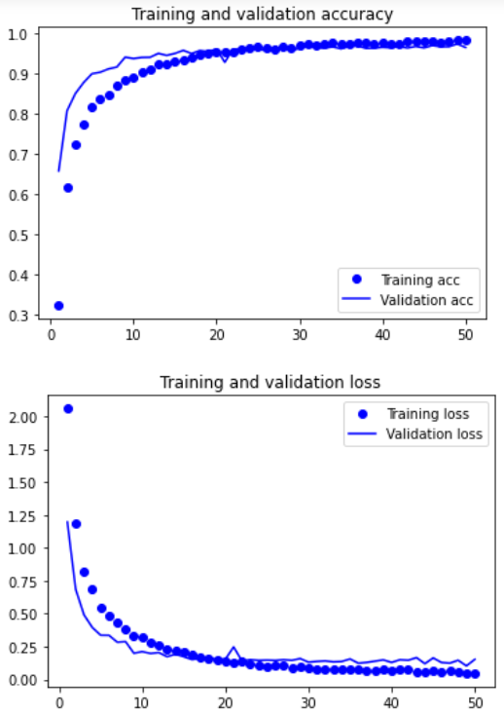
fbank_單詞測試
fbank_錄音檔測試，threshold > 0.7
fbank_錄音檔測試，threshold > 0.8
fbank_錄音檔測試，threshold > 0.9
 | 14020筆訓練資料 | ㄏㄧㄡ | 100% |  | TP | 20 | TP | 19 | TP | 17
 | train_ratio = 60% | ㄟ | 100% |  | TN | 139 | TN | 149 | TN | 165
 | val_ratio = 20% | 吼 | 60% |  | FP | 71 | FP | 61 | FP | 45
 | test_ratio = 20% | 啦 | 90% |  | FN | 9 | FN | 10 | FN | 12
 |  | 嗯 | 100%
 | fbank.shape = (49,26) | 著 | 90%
 |  | 那 | 100% |  | 準確率: | 66.52% | 準確率: | 70.29% | 準確率: | 76.15%
 |  | 阿 | 90% |  | 錯誤率: | 33.48% | 錯誤率: | 29.71% | 錯誤率: | 23.85%
 |  |  |  |  | 精準度: | 21.97% | 精準度: | 23.75% | 精準度: | 27.41%
 |  |  |  |  | 召回率: | 68.96% | 召回率: | 65.51% | 召回率: | 58.62%
 |  |  |  |  | F1 SCORE: | 0.33323462004 | F1 SCORE: | 0.34861360072 | F1 SCORE: | 0.37353811461

 | train_acc:98.24%
 | train_loss:4.80%
 | val_acc:96.47%
 | val_loss:15.32%
 | test_acc:96.01%
 | test_loss:15.99%
fbank_錄音檔測試，threshold > 0.8
加入頻率遮罩 + 時間遮罩 + 平移時間 |  | 單詞測試 | ACC | threshold > 0.7 | 錄音檔測試 | threshold > 0.7 | 錄音檔測試 | threshold > 0.8 | 錄音檔測試 | threshold > 0.9
fbank_單詞測試
fbank_錄音檔測試，threshold > 0.7
fbank_錄音檔測試，threshold > 0.9
+ 音訊加噪 + 調整音高 + 平移時間、音訊加噪、調整音高一起做 | 16618筆訓練資料 | ㄏㄧㄡ | 100% |  | TP | 17 | TP | 17 | TP | 16
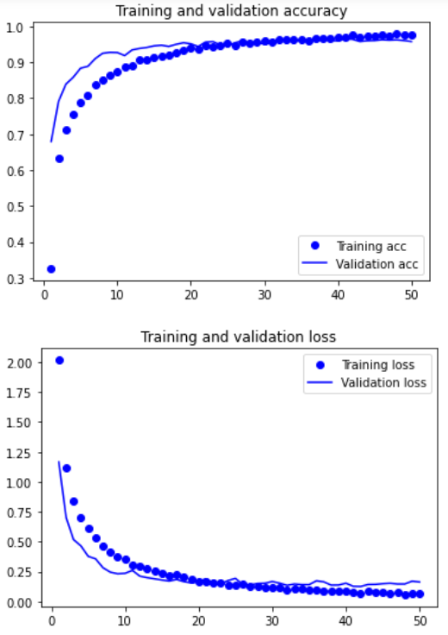
 | train_ratio = 60% | ㄟ | 100% |  | TN | 181 | TN | 187 | TN | 191
 | val_ratio = 20% | 吼 | 80% |  | FP | 29 | FP | 23 | FP | 19
 | test_ratio = 20% | 啦 | 100% |  | FN | 12 | FN | 12 | FN | 13
 |  | 嗯 | 100%
 | fbank.shape = (49,26) | 著 | 90%
 |  | 那 | 100% |  | 準確率: | 82.84% | 準確率: | 85.35% | 準確率: | 86.61%
 |  | 阿 | 80% |  | 錯誤率: | 17.16% | 錯誤率: | 14.65% | 錯誤率: | 13.39%
 |  |  |  |  | 精準度: | 36.95% | 精準度: | 42.50% | 精準度: | 45.71%
 |  |  |  |  | 召回率: | 58.62% | 召回率: | 58.62% | 召回率: | 55.17%
 |  |  |  |  | F1 SCORE: | 0.45328220153 | F1 SCORE: | 0.49275118671 | F1 SCORE: | 0.49996445282

 | train_acc:97.67%
 | train_loss:7.28%
 | val_acc:95.79%
 | val_loss:16.36%
 | test_acc:95.40%
 | test_loss:17.82%
加入頻率遮罩 + 時間遮罩 + 平移時間 + 音訊加噪 +
調整音高 + 平移時間、音訊加噪、調整音高一起做 + 改變速度 | 19218筆訓練資料 | 單詞測試 | ACC | threshold > 0.7 | 錄音檔測試 | threshold > 0.7 | 錄音檔測試 | threshold > 0.8 | 錄音檔測試 | threshold > 0.9
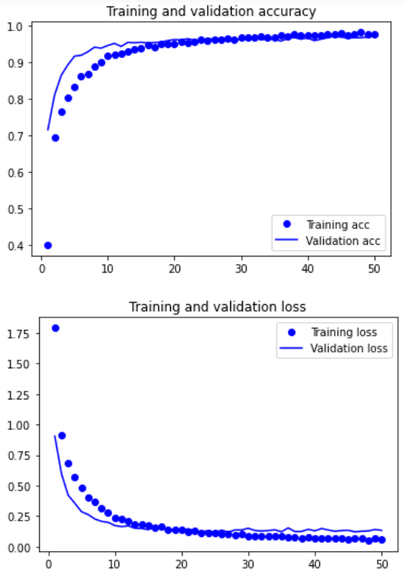
fbank_單詞測試
fbank_錄音檔測試，threshold > 0.7
fbank_錄音檔測試，threshold > 0.8
fbank_錄音檔測試，threshold > 0.9
 | train_ratio = 60% | ㄏㄧㄡ | 100% |  | TP | 21 | TP | 21 | TP | 21
 | val_ratio = 20% | ㄟ | 100% |  | TN | 139 | TN | 147 | TN | 157
 | test_ratio = 20% | 吼 | 100% |  | FP | 72 | FP | 64 | FP | 54
 |  | 啦 | 100% |  | FN | 7 | FN | 7 | FN | 7
 | fbank.shape = (49,26) | 嗯 | 100%
 |  | 著 | 100%
 |  | 那 | 90% |  | 準確率: | 66.94% | 準確率: | 70.29% | 準確率: | 74.47%
 |  | 阿 | 80% |  | 錯誤率: | 33.06% | 錯誤率: | 29.71% | 錯誤率: | 25.53%
 |  |  |  |  | 精準度: | 22.58% | 精準度: | 24.70% | 精準度: | 28.00%
 |  |  |  |  | 召回率: | 75.00% | 召回率: | 75.00% | 召回率: | 75.00%
 |  |  |  |  | F1 SCORE: | 0.34709981554 | F1 SCORE: | 0.37161484453 | F1 SCORE: | 0.40776699029

 | train_acc:98.07%
 | train_loss:5.51%
 | val_acc:96.12%
 | val_loss:15.32%
 | test_acc:95.37%
 | test_loss:18.32%
加入頻率遮罩 + 時間遮罩 + 平移時間 + 音訊加噪 + 調整音高 +
fbank_錄音檔測試，threshold > 0.9
平移時間、音訊加噪、調整音高一起做 + 陳時中音檔 | 28253筆訓練資料 | 單詞測試 | ACC | threshold > 0.7 | 錄音檔測試 | threshold > 0.7 | 錄音檔測試 | threshold > 0.8 | 錄音檔測試 | threshold > 0.9 | 錄音檔測試 | threshold > 0.9
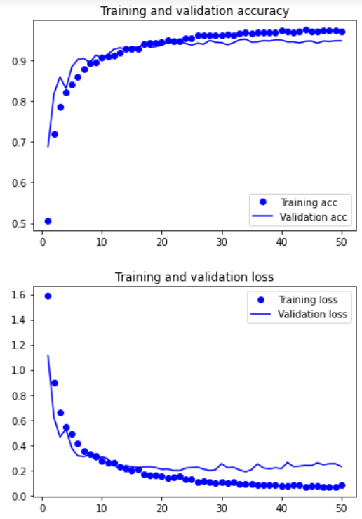
fbank_單詞測試
fbank_錄音檔測試，threshold > 0.7
fbank_錄音檔測試，threshold > 0.8
fbank_錄音檔測試，threshold > 0.9
 | train_ratio = 60% | ㄏㄧㄡ | 100% |  | TP | 19 | TP | 19 | TP | 18 | TP | 14
 | val_ratio = 20% | ㄟ | 100% |  | TN | 135 | TN | 146 | TN | 154 | TN | 167
 | test_ratio = 20% | 吼 | 100% |  | FP | 76 | FP | 65 | FP | 57 | FP | 15
 |  | 啦 | 100% |  | FN | 9 | FN | 9 | FN | 10 | FN | 36
 | fbank.shape = (49,26) | 嗯 | 100%
 |  | 著 | 100%
 |  | 那 | 90% |  | 準確率: | 64.43% | 準確率: | 69.03% | 準確率: | 71.96% | 準確率: | 78.01%
 |  | 阿 | 90% |  | 錯誤率: | 35.57% | 錯誤率: | 30.97% | 錯誤率: | 28.04% | 錯誤率: | 21.99%
 |  |  |  |  | 精準度: | 20.00% | 精準度: | 22.61% | 精準度: | 24.00% | 精準度: | 48.27%
 |  |  |  |  | 召回率: | 67.85% | 召回率: | 67.85% | 召回率: | 64.28% | 召回率: | 28.00%
 |  |  |  |  | F1 SCORE: | 0.30893568583 | F1 SCORE: | 0.33917499447 | F1 SCORE: | 0.3495061169 | F1 SCORE: | 0.35441457978

 | train_acc:97.34%
 | train_loss:7.96%
 | val_acc:94.94%
 | val_loss:22.98%
 | test_acc:95.08%
 | test_loss:20.80%

mfcc + 正規化
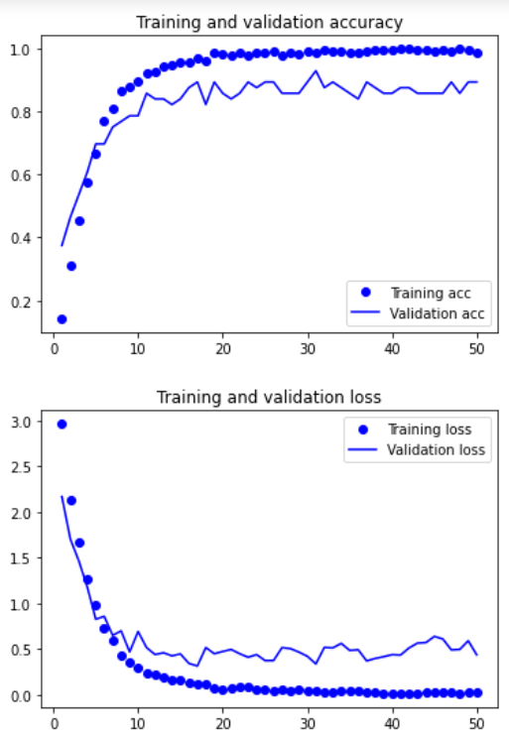
mfcc_單詞測試
mfcc_錄音檔測試，threshold > 0.7
mfcc_錄音檔測試，threshold > 0.8
mfcc_錄音檔測試，threshold > 0.9
原始 |  | 單詞測試 | ACC | threshold > 0.7 | 錄音檔測試 | threshold > 0.7 | 錄音檔測試 | threshold > 0.8 | 錄音檔測試 | threshold > 0.9
 | 560筆訓練資料 | ㄏㄧㄡ | 30% |  | TP | 14 | TP | 13 | TP | 12
 | train_ratio = 80% | ㄟ | 90% |  | TN | 111 | TN | 112 | TN | 126
 | val_ratio = 10% | 吼 | 80% |  | FP | 100 | FP | 98 | FP | 84
 | test_ratio = 10% | 啦 | 10% |  | FN | 14 | FN | 16 | FN | 17
 |  | 嗯 | 90%
 | mfccs.shape = (13,49) | 著 | 80%
 |  | 那 | 100% |  | 準確率: | 52.30% | 準確率: | 52.30% | 準確率: | 57.74%
 |  | 阿 | 90% |  | 錯誤率: | 47.70% | 錯誤率: | 47.70% | 錯誤率: | 42.26%
 |  |  |  |  | 精準度: | 11.20% | 精準度: | 11.71% | 精準度: | 12.50%
 |  |  |  |  | 召回率: | 50.00% | 召回率: | 44.82% | 召回率: | 41.37%
 |  |  |  |  | F1 SCORE: | 0.18300653595 | F1 SCORE: | 0.18568625509 | F1 SCORE: | 0.19198997587

 | train_acc:98.66%
 | train_loss:2.43%
 | val_acc:89.29%
 | val_loss:43.55%
 | test_acc:85.71%
 | test_loss:58.78%
加入頻率遮罩 |  | 單詞測試 | ACC | threshold > 0.7 | 錄音檔測試 | threshold > 0.7 | 錄音檔測試 | threshold > 0.8 | 錄音檔測試 | threshold > 0.9
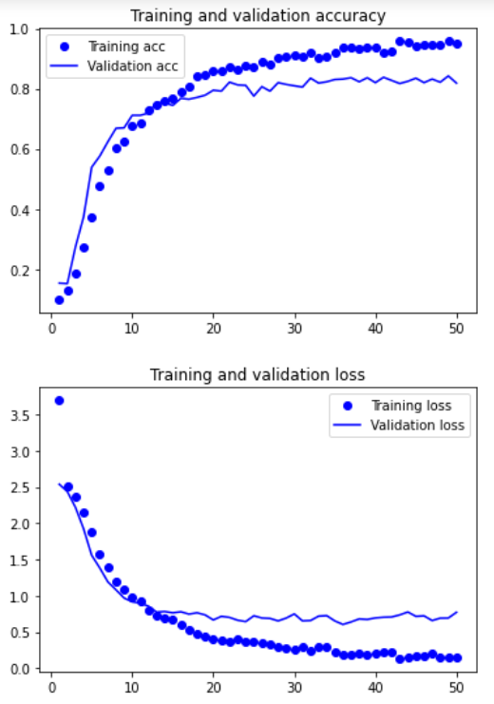
mfcc_單詞測試
mfcc_錄音檔測試，threshold > 0.7
mfcc_錄音檔測試，threshold > 0.8
mfcc_錄音檔測試，threshold > 0.9
 | 3360筆訓練資料 | ㄏㄧㄡ | 30% |  | TP | 6 | TP | 5 | TP | 5
 | train_ratio = 60% | ㄟ | 30% |  | TN | 153 | TN | 168 | TN | 178
 | val_ratio = 20% | 吼 | 30% |  | FP | 58 | FP | 43 | FP | 33
 | test_ratio = 20% | 啦 | 20% |  | FN | 22 | FN | 23 | FN | 23
 |  | 嗯 | 100%
 | mfccs.shape = (13,49) | 著 | 80%
 |  | 那 | 70% |  | 準確率: | 66.52% | 準確率: | 72.38% | 準確率: | 76.56%
 |  | 阿 | 80% |  | 錯誤率: | 34.48% | 錯誤率: | 27.62% | 錯誤率: | 23.44%
 |  |  |  |  | 精準度: | 9.30% | 精準度: | 10.41% | 精準度: | 13.15%
 |  |  |  |  | 召回率: | 21.42% | 召回率: | 17.85% | 召回率: | 17.85%
 |  |  |  |  | F1 SCORE: | 0.12969140625 | F1 SCORE: | 0.13150636943 | F1 SCORE: | 0.15143709677

 | train_acc:94.94%
 | train_loss:15.18%
 | val_acc:81.85%
 | val_loss:77.02%
 | test_acc:81.70%
 | test_loss:80.38%
mfcc_單詞測試
加入頻率遮罩 + 時間遮罩 |  | 單詞測試 | ACC | threshold > 0.7 | 錄音檔測試 | threshold > 0.7 | 錄音檔測試 | threshold > 0.8 | 錄音檔測試 | threshold > 0.9
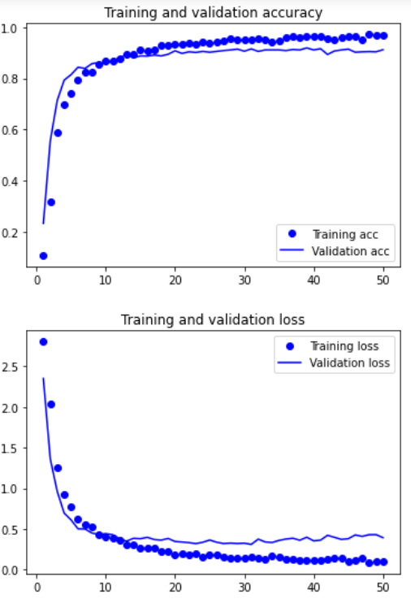
mfcc_錄音檔測試，threshold > 0.7
mfcc_錄音檔測試，threshold > 0.8
mfcc_錄音檔測試，threshold > 0.9
 | 6220筆訓練資料 | ㄏㄧㄡ | 30% |  | TP | 8 | TP | 8 | TP | 7
 | train_ratio = 60% | ㄟ | 20% |  | TN | 152 | TN | 161 | TN | 169
 | val_ratio = 20% | 吼 | 40% |  | FP | 59 | FP | 50 | FP | 42
 | test_ratio = 20% | 啦 | 10% |  | FN | 20 | FN | 20 | FN | 21
 |  | 嗯 | 100%
 | mfccs.shape = (13,49) | 著 | 70%
 |  | 那 | 90% |  | 準確率: | 66.94% | 準確率: | 70.71% | 準確率: | 73.64%
 |  | 阿 | 50% |  | 錯誤率: | 34.06% | 錯誤率: | 29.29% | 錯誤率: | 26.36%
 |  |  |  |  | 精準度: | 11.94% | 精準度: | 13.79% | 精準度: | 14.28%
 |  |  |  |  | 召回率: | 28.57% | 召回率: | 28.57% | 召回率: | 25.00%
 |  |  |  |  | F1 SCORE: | 0.16841560109 | F1 SCORE: | 0.18601525024 | F1 SCORE: | 0.18177189409

 | train_acc:96.68%
 | train_loss:10.22%
 | val_acc:91.16%
 | val_loss:39.39%
 | test_acc:93.33%
 | test_loss:27.95%
mfcc_單詞測試
mfcc_錄音檔測試，threshold > 0.9
加入頻率遮罩 + 時間遮罩 + 平移時間 |  | 單詞測試 | ACC | threshold > 0.7 | 錄音檔測試 | threshold > 0.7 | 錄音檔測試 | threshold > 0.8 | 錄音檔測試 | threshold > 0.9
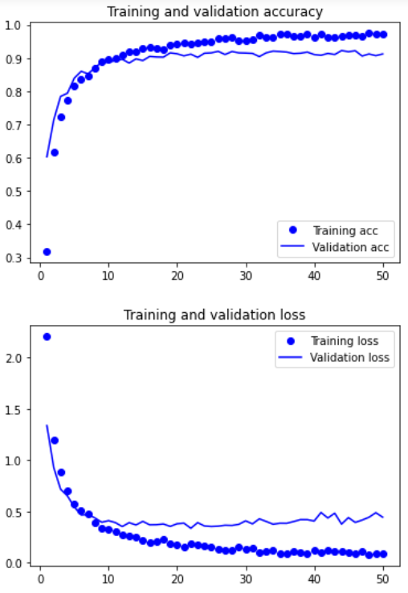
mfcc_錄音檔測試，threshold > 0.7
mfcc_錄音檔測試，threshold > 0.8
 | 8820筆訓練資料 | ㄏㄧㄡ | 70% |  | TP | 14 | TP | 14 | TP | 13
 | train_ratio = 60% | ㄟ | 50% |  | TN | 137 | TN | 150 | TN | 166
 | val_ratio = 20% | 吼 | 70% |  | FP | 74 | FP | 61 | FP | 45
 | test_ratio = 20% | 啦 | 60% |  | FN | 14 | FN | 14 | FN | 15
 |  | 嗯 | 100%
 | mfccs.shape = (13,49) | 著 | 80%
 |  | 那 | 100% |  | 準確率: | 63.17% | 準確率: | 64.43% | 準確率: | 74.89%
 |  | 阿 | 80% |  | 錯誤率: | 36.83% | 錯誤率: | 35.57% | 錯誤率: | 25.11%
 |  |  |  |  | 精準度: | 15.90% | 精準度: | 18.66% | 精準度: | 22.41%
 |  |  |  |  | 召回率: | 50.00% | 召回率: | 50.00% | 召回率: | 46.42%
 |  |  |  |  | F1 SCORE: | 0.24127465857 | F1 SCORE: | 0.27177395864 | F1 SCORE: | 0.30227290426

 | train_acc:97.30%
 | train_loss:8.35%
 | val_acc:91.21%
 | val_loss:44.35%
 | test_acc:91.61%
 | test_loss:41.04%
mfcc_錄音檔測試，threshold > 0.9
加入頻率遮罩 + 時間遮罩 + 平移時間 + 音訊加噪 |  | 單詞測試 | ACC | threshold > 0.7 | 錄音檔測試 | threshold > 0.7 | 錄音檔測試 | threshold > 0.8 | 錄音檔測試 | threshold > 0.9
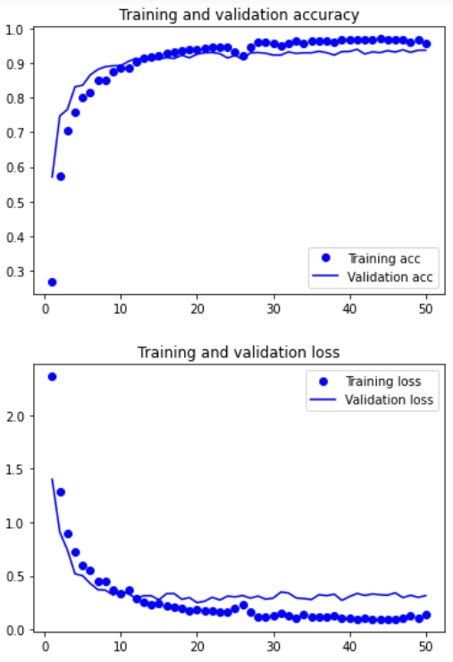
mfcc_單詞測試
mfcc_錄音檔測試，threshold > 0.7
mfcc_錄音檔測試，threshold > 0.8
 | 11420筆訓練資料 | ㄏㄧㄡ | 100% |  | TP | 13 | TP | 13 | TP | 11
 | train_ratio = 60% | ㄟ | 90% |  | TN | 126 | TN | 139 | TN | 151
 | val_ratio = 20% | 吼 | 70% |  | FP | 85 | FP | 72 | FP | 60
 | test_ratio = 20% | 啦 | 60% |  | FN | 15 | FN | 15 | FN | 17
 |  | 嗯 | 100%
 | mfccs.shape = (13,49) | 著 | 80%
 |  | 那 | 90% |  | 準確率: | 58.15% | 準確率: | 63.59% | 準確率: | 67.78%
 |  | 阿 | 90% |  | 錯誤率: | 41.85% | 錯誤率: | 36.41% | 錯誤率: | 32.22%
 |  |  |  |  | 精準度: | 13.26% | 精準度: | 15.29% | 精準度: | 15.49%
 |  |  |  |  | 召回率: | 46.42% | 召回率: | 46.42% | 召回率: | 39.28%
 |  |  |  |  | F1 SCORE: | 0.20627654155 | F1 SCORE: | 0.23003137255 | F1 SCORE: | 0.22218265474

 | train_acc:95.59%
 | train_loss:14.11%
 | val_acc:93.74%
 | val_loss:31.44%
 | test_acc:94.44%
 | test_loss:27.24%
mfcc_單詞測試
mfcc_錄音檔測試，threshold > 0.7
加入頻率遮罩 + 時間遮罩 + 平移時間 + 音訊加噪 + 調整音高 |  | 單詞測試 | ACC | threshold > 0.7 | 錄音檔測試 | threshold > 0.7 | 錄音檔測試 | threshold > 0.8 | 錄音檔測試 | threshold > 0.9
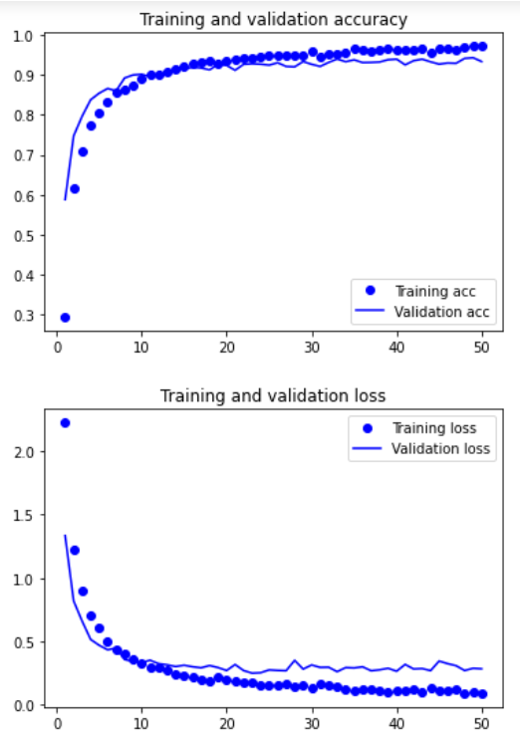
mfcc_錄音檔測試，threshold > 0.8
mfcc_錄音檔測試，threshold > 0.9
 | 14020筆訓練資料 | ㄏㄧㄡ | 80% |  | TP | 10 | TP | 9 | TP | 9
 | train_ratio = 60% | ㄟ | 100% |  | TN | 139 | TN | 150 | TN | 161
 | val_ratio = 20% | 吼 | 80% |  | FP | 72 | FP | 61 | FP | 50
 | test_ratio = 20% | 啦 | 40% |  | FN | 18 | FN | 19 | FN | 19
 |  | 嗯 | 100%
 | mfccs.shape = (13,49) | 著 | 50%
 |  | 那 | 100% |  | 準確率: | 62.34% | 準確率: | 66.52% | 準確率: | 71.12%
 |  | 阿 | 80% |  | 錯誤率: | 37.66% | 錯誤率: | 33.48% | 錯誤率: | 28.88%
 |  |  |  |  | 精準度: | 12.19% | 精準度: | 12.85% | 精準度: | 15.25%
 |  |  |  |  | 召回率: | 35.71% | 召回率: | 32.14% | 召回率: | 32.14%
 |  |  |  |  | F1 SCORE: | 0.18175569937 | F1 SCORE: | 0.1835959102 | F1 SCORE: | 0.20685165647

 | train_acc:97.12%
 | train_loss:9.03%
 | val_acc:93.33%
 | val_loss:28.37%
 | test_acc:93.44%
 | test_loss:28.06%
加入頻率遮罩 + 時間遮罩 + 平移時間 + 音訊加噪 + |  | 單詞測試 | ACC | threshold > 0.7 | 錄音檔測試 | threshold > 0.7 | 錄音檔測試 | threshold > 0.8 | 錄音檔測試 | threshold > 0.9
mfcc_單詞測試
mfcc_錄音檔測試，threshold > 0.7
mfcc_錄音檔測試，threshold > 0.8
mfcc_錄音檔測試，threshold > 0.9
調整音高 + 平移時間、音訊加噪、調整音高一起做 | 11618筆訓練資料 | ㄏㄧㄡ | 100% |  | TP | 10 | TP | 9 | TP | 8
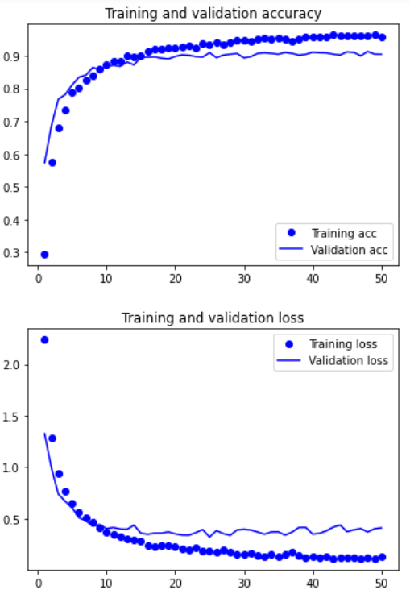
 | train_ratio = 60% | ㄟ | 60% |  | TN | 144 | TN | 158 | TN | 176
 | val_ratio = 20% | 吼 | 90% |  | FP | 67 | FP | 53 | FP | 34
 | test_ratio = 20% | 啦 | 40% |  | FN | 18 | FN | 19 | FN | 21
 |  | 嗯 | 100%
 | mfccs.shape = (13,49) | 著 | 70%
 |  | 那 | 100% |  | 準確率: | 64.43% | 準確率: | 69.87% | 準確率: | 76.98%
 |  | 阿 | 80% |  | 錯誤率: | 35.57% | 錯誤率: | 30.13% | 錯誤率: | 23.02%
 |  |  |  |  | 精準度: | 12.98% | 精準度: | 14.51% | 精準度: | 19.04%
 |  |  |  |  | 召回率: | 35.71% | 召回率: | 32.14% | 召回率: | 27.58%
 |  |  |  |  | F1 SCORE: | 0.19039466009 | F1 SCORE: | 0.19993629153 | F1 SCORE: | 0.22527807808

 | train_acc:95.68%
 | train_loss:13.08%
 | val_acc:90.46%
 | val_loss:41.15%
 | test_acc:91.06%
 | test_loss:36.84%
加入頻率遮罩 + 時間遮罩 + 平移時間 + 音訊加噪 +
調整音高 + 平移時間、音訊加噪、調整音高一起做 + 改變速度 | 19218筆訓練資料 | 單詞測試 | ACC | threshold > 0.7 | 錄音檔測試 | threshold > 0.7 | 錄音檔測試 | threshold > 0.8 | 錄音檔測試 | threshold > 0.9
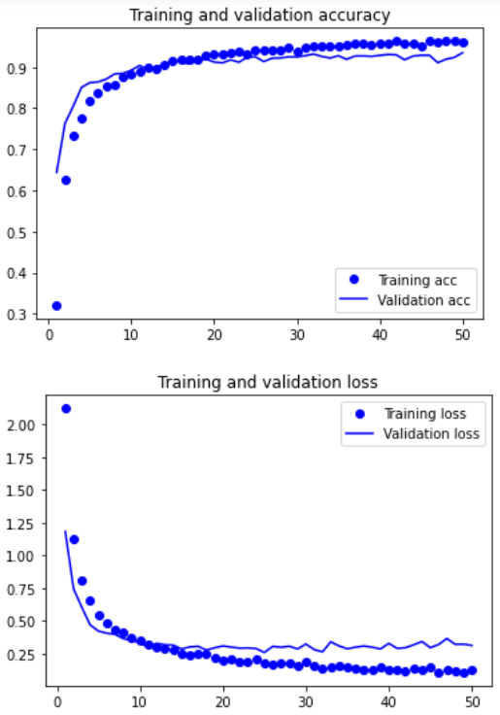
mfcc_單詞測試
mfcc_錄音檔測試，threshold > 0.7
mfcc_錄音檔測試，threshold > 0.8
mfcc_錄音檔測試，threshold > 0.9
 | train_ratio = 60% | ㄏㄧㄡ | 100% |  | TP | 14 | TP | 13 | TP | 12
 | val_ratio = 20% | ㄟ | 90% |  | TN | 146 | TN | 153 | TN | 162
 | test_ratio = 20% | 吼 | 100% |  | FP | 65 | FP | 58 | FP | 49
 |  | 啦 | 40% |  | FN | 14 | FN | 15 | FN | 16
 | mfccs.shape = (13,49) | 嗯 | 100%
 |  | 著 | 70%
 |  | 那 | 80% |  | 準確率: | 66.94% | 準確率: | 69.45% | 準確率: | 72.80%
 |  | 阿 | 80% |  | 錯誤率: | 33.06% | 錯誤率: | 30.55% | 錯誤率: | 27.20%
 |  |  |  |  | 精準度: | 17.72% | 精準度: | 18.30% | 精準度: | 19.67%
 |  |  |  |  | 召回率: | 50.00% | 召回率: | 46.42% | 召回率: | 42.85%
 |  |  |  |  | F1 SCORE: | 0.26166568222 | F1 SCORE: | 0.26251112485 | F1 SCORE: | 0.2696287588

 | train_acc:96.12%
 | train_loss:12.24%
 | val_acc:93.49%
 | val_loss:31.13%
 | test_acc:92.66%
 | test_loss:34.47%
加入頻率遮罩 + 時間遮罩 + 平移時間 + 音訊加噪 + 調整音高 +
mfcc_錄音檔測試，threshold > 0.9
mfcc_錄音檔測試，threshold > 0.9
平移時間、音訊加噪、調整音高一起做 + 陳時中音檔 | 28253筆訓練資料 | 單詞測試 | ACC | threshold > 0.7 | 錄音檔測試 | threshold > 0.7 | 錄音檔測試 | threshold > 0.8 | 錄音檔測試 | threshold > 0.9 | 錄音檔測試 | threshold > 0.9
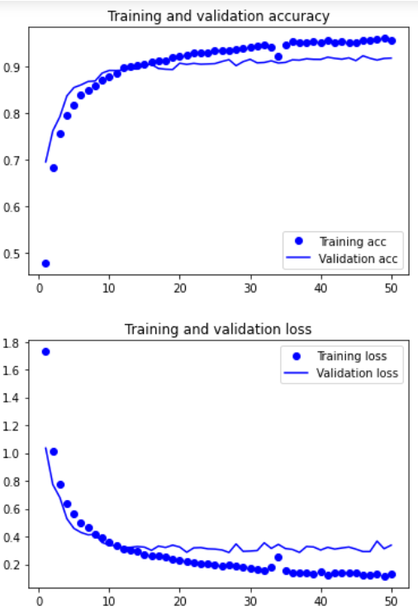
mfcc_單詞測試
mfcc_錄音檔測試，threshold > 0.7
mfcc_錄音檔測試，threshold > 0.8
 | train_ratio = 60% | ㄏㄧㄡ | 100% |  | TP | 12 | TP | 12 | TP | 11 | TP | 2
 | val_ratio = 20% | ㄟ | 90% |  | TN | 156 | TN | 166 | TN | 176 | TN | 170
 | test_ratio = 20% | 吼 | 100% |  | FP | 55 | FP | 45 | FP | 35 | FP | 12
 |  | 啦 | 70% |  | FN | 16 | FN | 16 | FN | 17 | FN | 48
 | mfcc.shape = (13,49) | 嗯 | 90%
 |  | 著 | 80%
 |  | 那 | 90% |  | 準確率: | 70.29% | 準確率: | 74.47% | 準確率: | 78.24% | 準確率: | 74.13%
 |  | 阿 | 80% |  | 錯誤率: | 29.71% | 錯誤率: | 25.53% | 錯誤率: | 21.76% | 錯誤率: | 25.87%
 |  |  |  |  | 精準度: | 17.91% | 精準度: | 21.05% | 精準度: | 23.91% | 精準度: | 14.28%
 |  |  |  |  | 召回率: | 42.85% | 召回率: | 42.85% | 召回率: | 39.28% | 召回率: | 4.00%
 |  |  |  |  | F1 SCORE: | 0.25261471363 | F1 SCORE: | 0.28231377152 | F1 SCORE: | 0.29725741415 | F1 SCORE: | 0.06249452954

 | train_acc:95.68%
 | train_loss:13.27%
 | val_acc:91.86%
 | val_loss:33.74%
 | test_acc:91.78%
 | test_loss:36.04%

mfcc
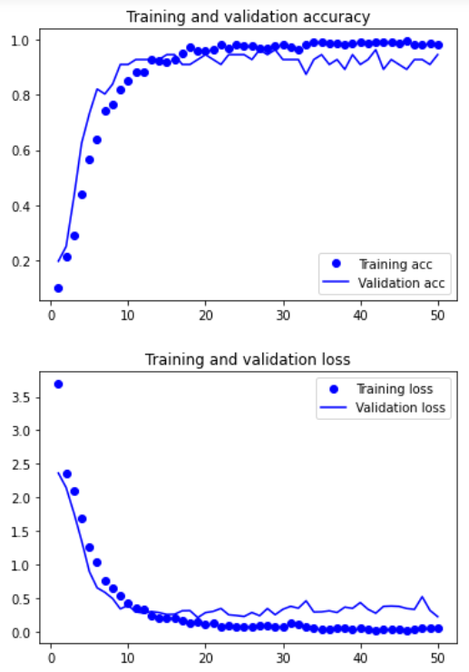
mfcc_單詞測試
mfcc_錄音檔測試，threshold > 0.7
mfcc_錄音檔測試，threshold > 0.8
mfcc_錄音檔測試，threshold > 0.9
原始 |  | 單詞測試 | ACC | threshold > 0.7 | 錄音檔測試 | threshold > 0.7 | 錄音檔測試 | threshold > 0.8 | 錄音檔測試 | threshold > 0.9
 | 560筆訓練資料 | ㄏㄧㄡ | 40% |  | TP | 14 | TP | 13 | TP | 12
 | train_ratio = 80% | ㄟ | 90% |  | TN | 111 | TN | 126 | TN | 149
 | val_ratio = 10% | 吼 | 80% |  | FP | 100 | FP | 85 | FP | 61
 | test_ratio = 10% | 啦 | 70% |  | FN | 14 | FN | 15 | FN | 17
 |  | 嗯 | 100%
 | mfccs.shape = (13,49) | 著 | 50%
 |  | 那 | 80% |  | 準確率: | 52.30% | 準確率: | 58.15% | 準確率: | 67.36%
 |  | 阿 | 80% |  | 錯誤率: | 47.70% | 錯誤率: | 41.85% | 錯誤率: | 32.64%
 |  |  |  |  | 精準度: | 12.28% | 精準度: | 13.26% | 精準度: | 16.43%
 |  |  |  |  | 召回率: | 50.00% | 召回率: | 46.42% | 召回率: | 41.37%
 |  |  |  |  | F1 SCORE: | 0.19717405267 | F1 SCORE: | 0.20627654155 | F1 SCORE: | 0.23519346021

 | train_acc:98.21%
 | train_loss:5.79%
 | val_acc:94.94%
 | val_loss:22.14%
 | test_acc:94.64%
 | test_loss:20.41%
mfcc_錄音檔測試，threshold > 0.9
加入頻率遮罩 |  | 單詞測試 | ACC | threshold > 0.7 | 錄音檔測試 | threshold > 0.7 | 錄音檔測試 | threshold > 0.8 | 錄音檔測試 | threshold > 0.9
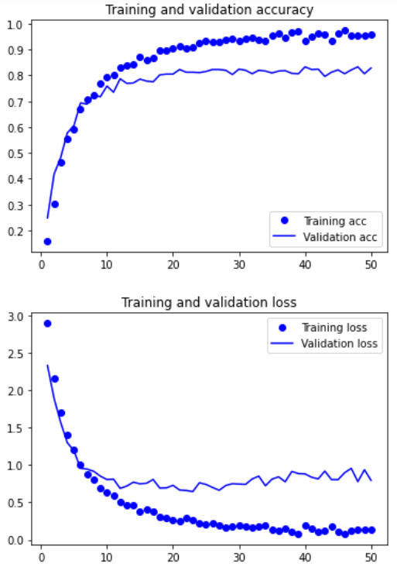
mfcc_單詞測試
mfcc_錄音檔測試，threshold > 0.7
mfcc_錄音檔測試，threshold > 0.8
 | 3360筆訓練資料 | ㄏㄧㄡ | 30% |  | TP | 7 | TP | 6 | TP | 5
 | train_ratio = 60% | ㄟ | 80% |  | TN | 156 | TN | 167 | TN | 178
 | val_ratio = 20% | 吼 | 40% |  | FP | 54 | FP | 43 | FP | 32
 | test_ratio = 20% | 啦 | 10% |  | FN | 22 | FN | 23 | FN | 24
 |  | 嗯 | 90%
 | mfccs.shape = (13,49) | 著 | 10%
 |  | 那 | 70% |  | 準確率: | 68.20% | 準確率: | 72.38% | 準確率: | 76.56%
 |  | 阿 | 80% |  | 錯誤率: | 31.80% | 錯誤率: | 27.62% | 錯誤率: | 23.44%
 |  |  |  |  | 精準度: | 11.47% | 精準度: | 12.24% | 精準度: | 13.51%
 |  |  |  |  | 召回率: | 24.13% | 召回率: | 20.68% | 召回率: | 17.24%
 |  |  |  |  | F1 SCORE: | 0.15548938202 | F1 SCORE: | 0.15378080194 | F1 SCORE: | 0.15148773984

 | train_acc:95.93%
 | train_loss:13.94%
 | val_acc:82.89%
 | val_loss:79.30%
 | test_acc:83.63%
 | test_loss:56.50%
mfcc_錄音檔測試，threshold > 0.9
加入頻率遮罩 + 時間遮罩 |  | 單詞測試 | ACC | threshold > 0.7 | 錄音檔測試 | threshold > 0.7 | 錄音檔測試 | threshold > 0.8 | 錄音檔測試 | threshold > 0.9
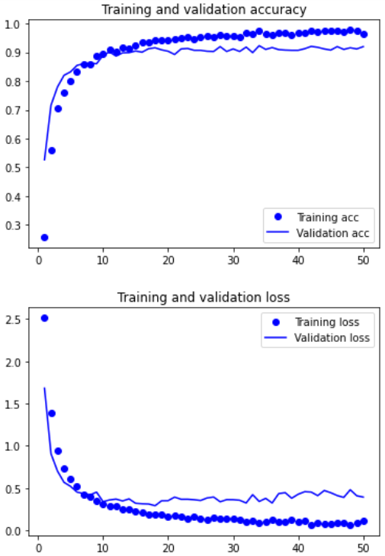
mfcc_單詞測試
mfcc_錄音檔測試，threshold > 0.7
mfcc_錄音檔測試，threshold > 0.8
 | 6220筆訓練資料 | ㄏㄧㄡ | 30% |  | TP | 10 | TP | 8 | TP | 8
 | train_ratio = 60% | ㄟ | 60% |  | TN | 169 | TN | 175 | TN | 181
 | val_ratio = 20% | 吼 | 50% |  | FP | 42 | FP | 36 | FP | 30
 | test_ratio = 20% | 啦 | 10% |  | FN | 18 | FN | 20 | FN | 20
 |  | 嗯 | 100%
 | mfccs.shape = (13,49) | 著 | 50%
 |  | 那 | 60% |  | 準確率: | 74.89% | 準確率: | 76.56% | 準確率: | 79.07%
 |  | 阿 | 80% |  | 錯誤率: | 25.11% | 錯誤率: | 23.44% | 錯誤率: | 20.93%
 |  |  |  |  | 精準度: | 19.23% | 精準度: | 18.18% | 精準度: | 21.05%
 |  |  |  |  | 召回率: | 35.71% | 召回率: | 28.57% | 召回率: | 28.57%
 |  |  |  |  | F1 SCORE: | 0.24998299964 | F1 SCORE: | 0.22220432086 | F1 SCORE: | 0.24240165256
TestWAV1
TestWAV1
TestWAV1
 | train_acc:96.41%
 | train_loss:11.31%
 | val_acc:91.96%
 | val_loss:39.26%
 | test_acc:89.31%
 | test_loss:50.32%
mfcc_錄音檔測試，threshold > 0.8
加入頻率遮罩 + 時間遮罩 + 平移時間 |  | 單詞測試 | ACC | threshold > 0.7 | 錄音檔測試 | threshold > 0.7 | 錄音檔測試 | threshold > 0.8 | 錄音檔測試 | threshold > 0.9
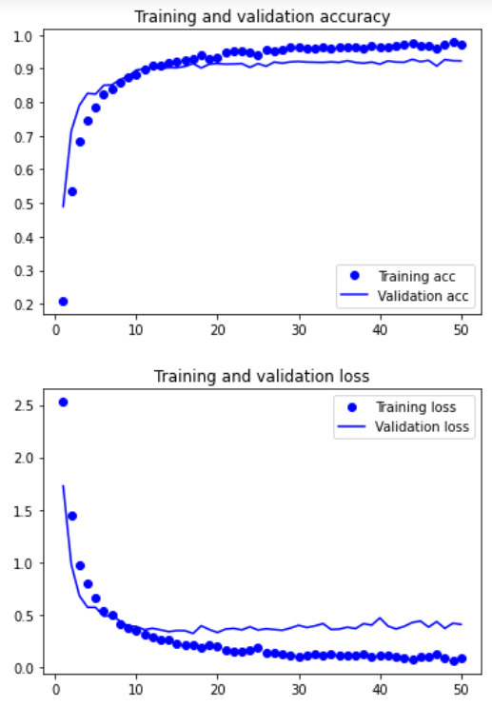
mfcc_單詞測試
mfcc_錄音檔測試，threshold > 0.7
mfcc_錄音檔測試，threshold > 0.9
 | 8820筆訓練資料 | ㄏㄧㄡ | 60% |  | TP | 16 | TP | 15 | TP | 13
 | train_ratio = 60% | ㄟ | 100% |  | TN | 148 | TN | 159 | TN | 170
 | val_ratio = 20% | 吼 | 70% |  | FP | 62 | FP | 51 | FP | 40
 | test_ratio = 20% | 啦 | 60% |  | FN | 13 | FN | 14 | FN | 16
 |  | 嗯 | 100%
 | mfccs.shape = (13,49) | 著 | 20%
 |  | 那 | 90% |  | 準確率: | 68.61% | 準確率: | 72.80% | 準確率: | 76.56%
 |  | 阿 | 80% |  | 錯誤率: | 31.39% | 錯誤率: | 27.20% | 錯誤率: | 23.44%
 |  |  |  |  | 精準度: | 20.51% | 精準度: | 22.72% | 精準度: | 24.52%
 |  |  |  |  | 召回率: | 55.17% | 召回率: | 51.72% | 召回率: | 44.82%
 |  |  |  |  | F1 SCORE: | 0.29903189746 | F1 SCORE: | 0.31571155293 | F1 SCORE: | 0.31698482838

 | train_acc:97.03%
 | train_loss:8.71%
 | val_acc:92.29%
 | val_loss:40.85%
 | test_acc:93.20%
 | test_loss:31.82%
mfcc_錄音檔測試，threshold > 0.8
mfcc_錄音檔測試，threshold > 0.9
加入頻率遮罩 + 時間遮罩 + 平移時間 + 音訊加噪 |  | 單詞測試 | ACC | threshold > 0.7 | 錄音檔測試 | threshold > 0.7 | 錄音檔測試 | threshold > 0.8 | 錄音檔測試 | threshold > 0.9
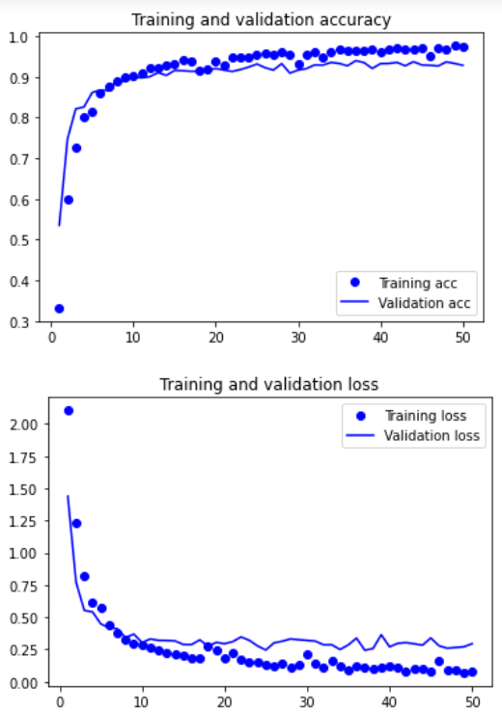
mfcc_單詞測試
mfcc_錄音檔測試，threshold > 0.7
 | 11420筆訓練資料 | ㄏㄧㄡ | 90% |  | TP | 15 | TP | 15 | TP | 15
 | train_ratio = 60% | ㄟ | 100% |  | TN | 159 | TN | 164 | TN | 173
 | val_ratio = 20% | 吼 | 100% |  | FP | 52 | FP | 47 | FP | 38
 | test_ratio = 20% | 啦 | 70% |  | FN | 13 | FN | 13 | FN | 13
 |  | 嗯 | 100%
 | mfccs.shape = (13,49) | 著 | 60%
 |  | 那 | 100% |  | 準確率: | 72.80% | 準確率: | 74.89% | 準確率: | 78.66%
 |  | 阿 | 80% |  | 錯誤率: | 27.20% | 錯誤率: | 25.11% | 錯誤率: | 21.34%
 |  |  |  |  | 精準度: | 22.38% | 精準度: | 24.19% | 精準度: | 28.30%
 |  |  |  |  | 召回率: | 53.57% | 召回率: | 53.57% | 召回率: | 53.57%
 |  |  |  |  | F1 SCORE: | 0.31570680711 | F1 SCORE: | 0.33329688786 | F1 SCORE: | 0.37035080005

 | train_acc:97.50%
 | train_loss:8.42%
 | val_acc:92.86%
 | val_loss:29.44%
 | test_acc:93.30%
 | test_loss:29.60%
mfcc_錄音檔測試，threshold > 0.7
加入頻率遮罩 + 時間遮罩 + 平移時間 + 音訊加噪 + 調整音高 |  | 單詞測試 | ACC | threshold > 0.7 | 錄音檔測試 | threshold > 0.7 | 錄音檔測試 | threshold > 0.8 | 錄音檔測試 | threshold > 0.9
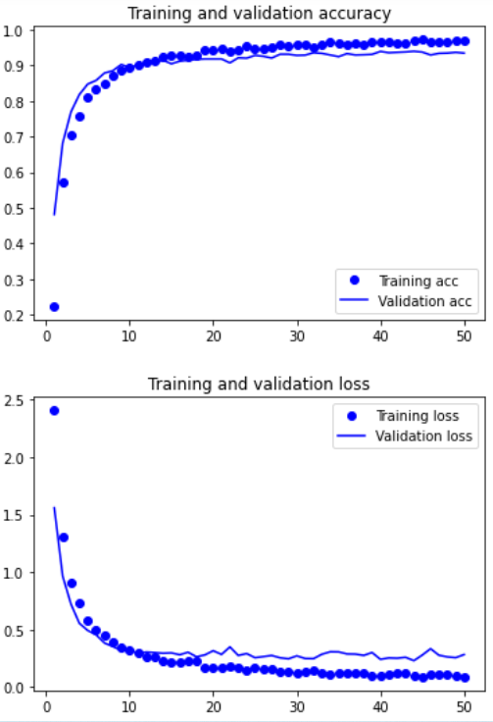
mfcc_單詞測試
mfcc_錄音檔測試，threshold > 0.8
mfcc_錄音檔測試，threshold > 0.9
 | 14020筆訓練資料 | ㄏㄧㄡ | 100% |  | TP | 13 | TP | 13 | TP | 12
 | train_ratio = 60% | ㄟ | 100% |  | TN | 138 | TN | 152 | TN | 164
 | val_ratio = 20% | 吼 | 90% |  | FP | 73 | FP | 59 | FP | 47
 | test_ratio = 20% | 啦 | 70% |  | FN | 15 | FN | 15 | FN | 16
 |  | 嗯 | 100%
 | mfccs.shape = (13,49) | 著 | 70%
 |  | 那 | 100% |  | 準確率: | 63.17% | 準確率: | 69.03% | 準確率: | 73.64%
 |  | 阿 | 80% |  | 錯誤率: | 36.83% | 錯誤率: | 30.97% | 錯誤率: | 26.36%
 |  |  |  |  | 精準度: | 15.11% | 精準度: | 18.05% | 精準度: | 20.33%
 |  |  |  |  | 召回率: | 46.42% | 召回率: | 46.42% | 召回率: | 42.85%
 |  |  |  |  | F1 SCORE: | 0.2279883634 | F1 SCORE: | 0.25992895921 | F1 SCORE: | 0.27576464071

 | train_acc:96.98%
 | train_loss:8.81%
 | val_acc:93.40%
 | val_loss:28.30%
 | test_acc:92.48%
 | test_loss:33.02%
加入頻率遮罩 + 時間遮罩 + 平移時間 |  | 單詞測試 | ACC | threshold > 0.7 | 錄音檔測試 | threshold > 0.7 | 錄音檔測試 | threshold > 0.8 | 錄音檔測試 | threshold > 0.9
mfcc_單詞測試
mfcc_錄音檔測試，threshold > 0.7
mfcc_錄音檔測試，threshold > 0.8
mfcc_錄音檔測試，threshold > 0.9
+ 音訊加噪 + 調整音高 + 平移時間、音訊加噪、調整音高一起做 | 16618筆訓練資料 | ㄏㄧㄡ | 90% |  | TP | 16 | TP | 15 | TP | 15
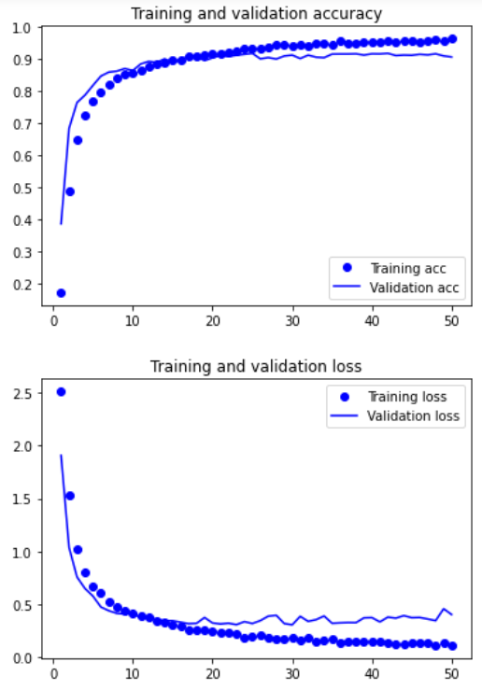
 | train_ratio = 60% | ㄟ | 100% |  | TN | 145 | TN | 156 | TN | 169
 | val_ratio = 20% | 吼 | 90% |  | FP | 66 | FP | 55 | FP | 42
 | test_ratio = 20% | 啦 | 70% |  | FN | 12 | FN | 13 | FN | 13
 |  | 嗯 | 90%
 | mfccs.shape = (13,49) | 著 | 60%
 |  | 那 | 100% |  | 準確率: | 67.36% | 準確率: | 71.54% | 準確率: | 76.98%
 |  | 阿 | 80% |  | 錯誤率: | 32.64% | 錯誤率: | 28.46% | 錯誤率: | 23.02%
 |  |  |  |  | 精準度: | 19.51% | 精準度: | 21.42% | 精準度: | 26.31%
 |  |  |  |  | 召回率: | 57.14% | 召回率: | 53.57% | 召回率: | 53.57%
 |  |  |  |  | F1 SCORE: | 0.29088099152 | F1 SCORE: | 0.30603264435 | F1 SCORE: | 0.35288600401

 | train_acc:96.42%
 | train_loss:11.26%
 | val_acc:90.67%
 | val_loss:40.32%
 | test_acc:90.10%
 | test_loss:48.22%
加入頻率遮罩 + 時間遮罩 + 平移時間 + 音訊加噪 +
mfcc_單詞測試
mfcc_錄音檔測試，threshold > 0.9
調整音高 + 平移時間、音訊加噪、調整音高一起做 + 改變速度 | 19218筆訓練資料 | 單詞測試 | ACC | threshold > 0.7 | 錄音檔測試 | threshold > 0.7 | 錄音檔測試 | threshold > 0.8 | 錄音檔測試 | threshold > 0.9
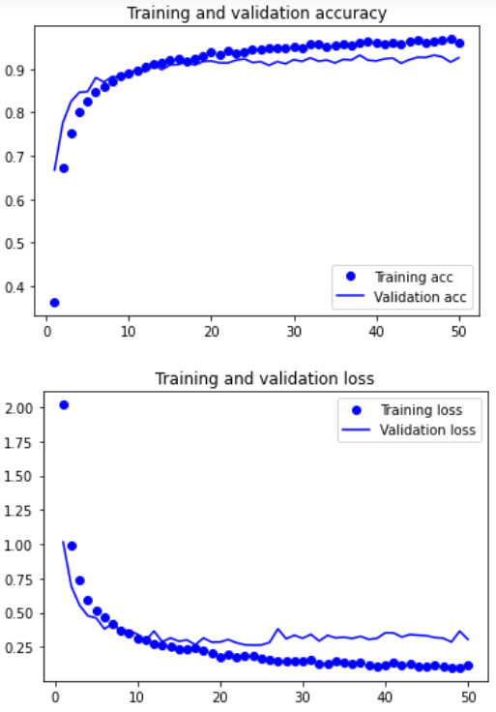
mfcc_錄音檔測試，threshold > 0.7
mfcc_錄音檔測試，threshold > 0.8
 | train_ratio = 60% | ㄏㄧㄡ | 100% |  | TP | 17 | TP | 16 | TP | 15
 | val_ratio = 20% | ㄟ | 100% |  | TN | 153 | TN | 162 | TN | 170
 | test_ratio = 20% | 吼 | 90% |  | FP | 58 | FP | 49 | FP | 41
 |  | 啦 | 60% |  | FN | 11 | FN | 12 | FN | 13
 | mfccs.shape = (13,49) | 嗯 | 100%
 |  | 著 | 40%
 |  | 那 | 100% |  | 準確率: | 71.12% | 準確率: | 74.47% | 準確率: | 77.40%
 |  | 阿 | 90% |  | 錯誤率: | 28.88% | 錯誤率: | 25.53% | 錯誤率: | 22.60%
 |  |  |  |  | 精準度: | 22.66% | 精準度: | 24.61% | 精準度: | 26.78%
 |  |  |  |  | 召回率: | 60.71% | 召回率: | 57.14% | 召回率: | 53.57%
 |  |  |  |  | F1 SCORE: | 0.33002005518 | F1 SCORE: | 0.34402823242 | F1 SCORE: | 0.35708888612

 | train_acc:96.25%
 | train_loss:11.86%
 | val_acc:92.64%
 | val_loss:30.51%
 | test_acc:92.30%
 | test_loss:33.00%
加入頻率遮罩 + 時間遮罩 + 平移時間 + 音訊加噪 + 調整音高 +
mfcc_錄音檔測試，threshold > 0.9
平移時間、音訊加噪、調整音高一起做 + 陳時中音檔 | 28253筆訓練資料 | 單詞測試 | ACC | threshold > 0.7 | 錄音檔測試 | threshold > 0.7 | 錄音檔測試 | threshold > 0.8 | 錄音檔測試 | threshold > 0.9 | 錄音檔測試 | threshold > 0.9
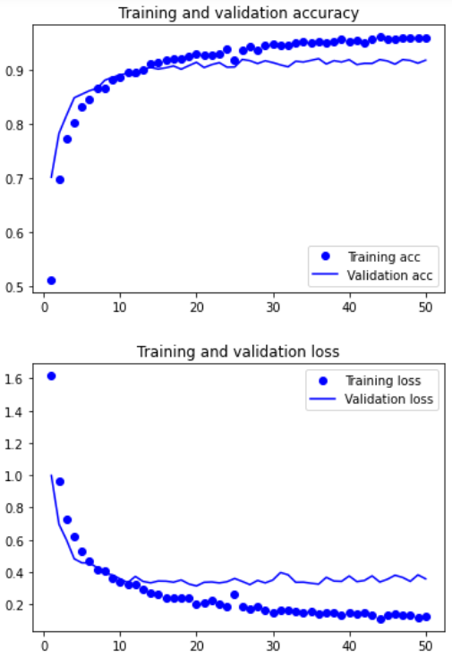
mfcc_單詞測試
mfcc_錄音檔測試，threshold > 0.7
mfcc_錄音檔測試，threshold > 0.8
mfcc_錄音檔測試，threshold > 0.9
 | train_ratio = 60% | ㄏㄧㄡ | 100% |  | TP | 14 | TP | 14 | TP | 14 | TP | 1
 | val_ratio = 20% | ㄟ | 100% |  | TN | 165 | TN | 174 | TN | 187 | TN | 173
 | test_ratio = 20% | 吼 | 100% |  | FP | 46 | FP | 37 | FP | 24 | FP | 9
 |  | 啦 | 50% |  | FN | 14 | FN | 14 | FN | 14 | FN | 49
 | mfcc.shape = (13,49) | 嗯 | 90%
 |  | 著 | 80%
 |  | 那 | 90% |  | 準確率: | 74.89% | 準確率: | 78.66% | 準確率: | 84.10% | 準確率: | 75.00%
 |  | 阿 | 80% |  | 錯誤率: | 25.11% | 錯誤率: | 21.34% | 錯誤率: | 15.90% | 錯誤率: | 25.00%
 |  |  |  |  | 精準度: | 23.33% | 精準度: | 27.45% | 精準度: | 36.84% | 精準度: | 10.00%
 |  |  |  |  | 召回率: | 50.00% | 召回率: | 50.00% | 召回率: | 50.00% | 召回率: | 2.00%
 |  |  |  |  | F1 SCORE: | 0.31815082504 | F1 SCORE: | 0.35442220788 | F1 SCORE: | 0.42422846614 | F1 SCORE: | 0.033333333333

 | train_acc:95.78%
 | train_loss:12.46%
 | val_acc:91.71%
 | val_loss:35.83%
 | test_acc:91.84%
 | test_loss:35.13%

